氦气市场价格
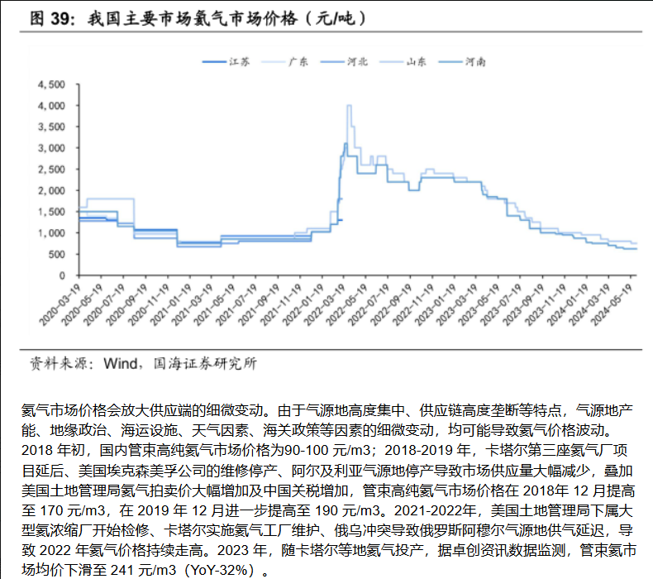

氦气海关进口数据
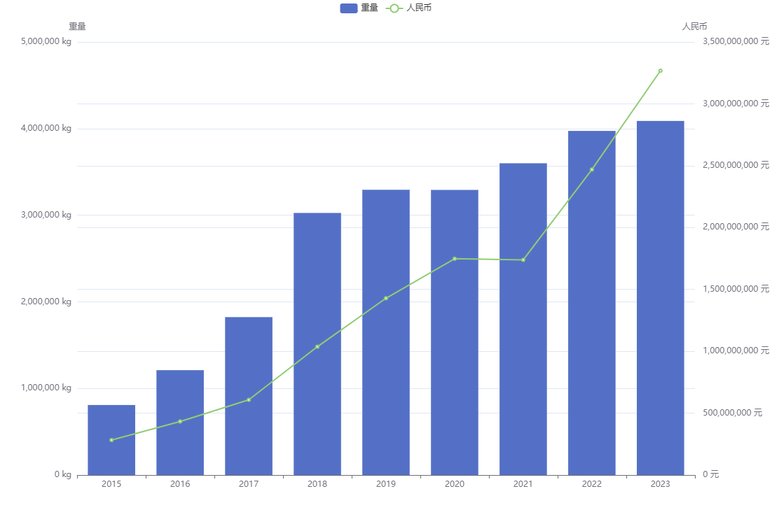
重量>1000KG |  |  |  |  |  | 重量>2000KG
年份 | 进出口 | 重量(kg) | 体积(m³) | 人民币 | 美元 | 年份 | 进出口 | 重量(kg) | 体积(m³) | 人民币 | 美元
2015 | 进口 | 808493 | 4518683 | 282848060 | 45601437 | 2015 | 进口 | 808493 | 4518683 | 282848060 | 45601437
2016 | 进口 | 1210544 | 6818316 | 432989411 | 65642171 | 2016 | 进口 | 1210544 | 6818316 | 432989411 | 65642171
2017 | 进口 | 1823219 | 10135816 | 607487110 | 90004341 | 2017 | 进口 | 1823219 | 10135816 | 607487110 | 90004341
2018 | 进口 | 3025797 | 16637574 | 1037145685 | 156720663 | 2018 | 进口 | 3023911 | 16627012 | 1036340363 | 156601977
2019 | 进口 | 3293351 | 18249917 | 1428836164 | 207213281 | 2019 | 进口 | 3285707 | 18206213 | 1420035052 | 205942505
2020 | 进口 | 3291892 | 18368785 | 1747963980 | 252800158 | 2020 | 进口 | 3289990 | 18358132 | 1746889529 | 252647542
2021 | 进口 | 3599564 | 20128910 | 1738824913 | 269170896 | 2021 | 进口 | 3598402 | 20122402 | 1738071462 | 269053296
2022 | 进口 | 3973144 | 22193812 | 2468648222 | 368579379 | 2022 | 进口 | 3964284 | 22142444 | 2457578950 | 366928196
2023 | 进口 | 4088304 | 22904497 | 3267889710 | 466111089 | 2023 | 进口 | 4083745 | 22879013 | 3263541005 | 465476738
2024(1-3月) | 进口 | 1052404 | 5893422 | 750519252 | 105663555 | 2024(1-3月) | 进口 | 1052404 | 5893422 | 750519252 | 105663555

重量>1000KG |  |  |  |  |  | 重量>2000KG
年份 | 进出口 | 重量(kg) | 体积(m³) | 人民币 | 美元 | 年份 | 进出口 | 重量(kg) | 体积(m³) | 人民币 | 美元
2015 | 出口 | 95215 | 531008 | 8809989 | 1409892 | 2015 | 出口 | 92813 | 517566 | 8666505 | 1386788
2016 | 出口 | 139709 | 790019 | 8395764 | 1280181 | 2016 | 出口 | 136909 | 774339 | 7493384 | 1147820
2017 | 出口 | 176585 | 1017296 | 3872058 | 570457 | 2017 | 出口 | 172402 | 994178 | 3089652 | 455294
2018 | 出口 | 52834 | 297045 | 6397828 | 965291 | 2018 | 出口 | 45495 | 255582 | 4446186 | 668228
2019 | 出口 | 61007 | 342080 | 3858534 | 566586 | 2019 | 出口 | 58163 | 326156 | 3799553 | 557796
2020 | 出口 | 64407 | 361363 | 9138149 | 1318788 | 2020 | 出口 | 61631 | 345800 | 8986302 | 1297200
2021 | 出口 | 15434 | 86377 | 10535192 | 1638867 | 2021 | 出口 | 13855 | 77602 | 9404338 | 1464448
2022 | 出口 | 5721 | 32046 | 9798275 | 1453298 | 2022 | 出口 | 4364 | 24446 | 8801803 | 1305499
2023 | 出口 | 58066 | 325406 | 60885214 | 8555707 | 2023 | 出口 | 44421 | 249001 | 48441246 | 6809936
2024(1-3月) | 出口 | 30854 | 172618 | 22107197 | 3110694 | 2024(1-3月) | 出口 | 24382 | 136333 | 17669895 | 2486638

需求量与产量
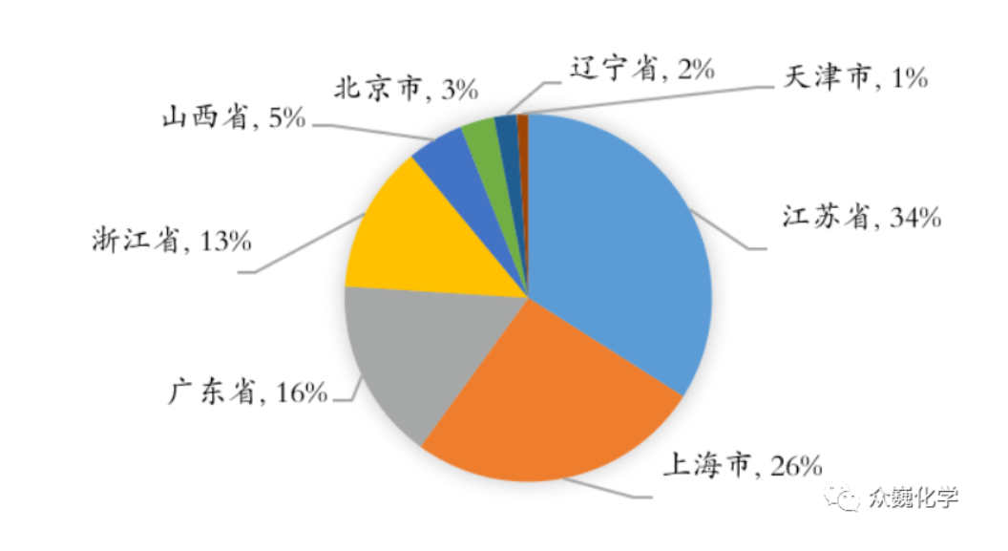
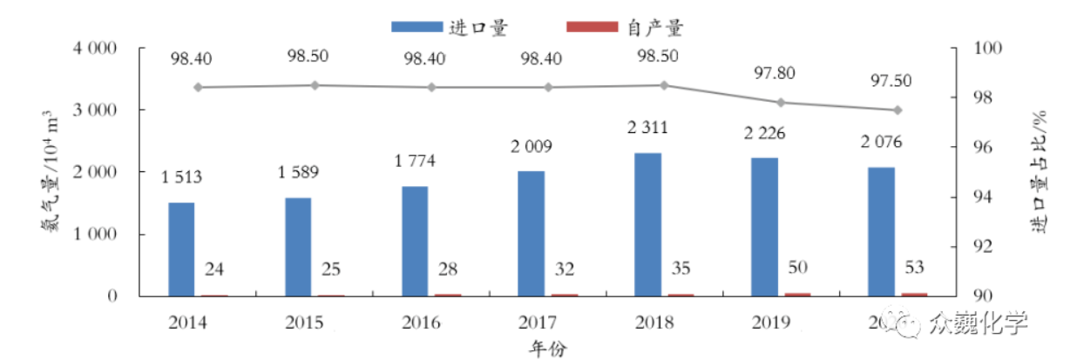
年分 | 全球需求产量（亿方） | 全球产量（亿方） |  | 年份 | 美国消费量(万方) | 中国消费量(万方) | 年份 | 中国产量(万方) | 美国产量(万方) | 全球总和产量(万方)
2016 | 1.85 | 1.67 |  | 2015 | 4300 | 2804.1 | 2013 | 22 | 11800 | 17500
2017 | 1.87 | 1.68 |  | 2016 | 5000 | 3140.7 | 2014 | 24 | 10100 | 16400
2018 | 1.92 | 1.67 |  | 2017 | 4800 | 1275.7 | 2015 | 25 | 8800 | 15600
2019 | 1.95 | 1.72 |  | 2018 | 4000 | 1864.4 | 2016 | 28 | 8900 | 16000
2020 | 1.94 | 1.52 |  | 2019 | 3800 | 2075.2 | 2017 | 32 | 9100 | 16000
 |  |  |  | 2020 | 3800 | 2007.2 | 2018 | 35 | 9000 | 15800
 |  |  |  | 2021 | 3800 | 2086 | 2019 | 51 | 8900 | 16000
 |  |  |  | 2022 | 5400 | 2186.6 | 2020 | 100 | 8300 | 16000
 |  |  |  |  |  |  | 2021 | 100 | 7600 | 16400
 |  |  |  |  |  |  | 2022 |  | 7700 | 15800

年分 | 中国需求产量（亿方） | 中国产量（亿方） | 中进口量
2014 | 1680 | 24 | 1513
2015 | 1740 | 25 | 1589
2016 | 1960 | 28 | 1774
2017 | 2200 | 32 | 2009
2018 | 2480 | 35 | 2311
2019 | 2420 | 50 | 2226
2020 | 2390 | 53 | 2076

消费地 | 2020年消费占比（%） | 2020年消费量（万方）
北京 | 3 | 60.216
辽宁 | 2 | 40.144
天津 | 1 | 20.072
江苏 | 34 | 682.448
上海 | 26 | 521.872
广东 | 16 | 321.152
浙江 | 13 | 260.936
山西 | 5 | 100.36

